Лист1
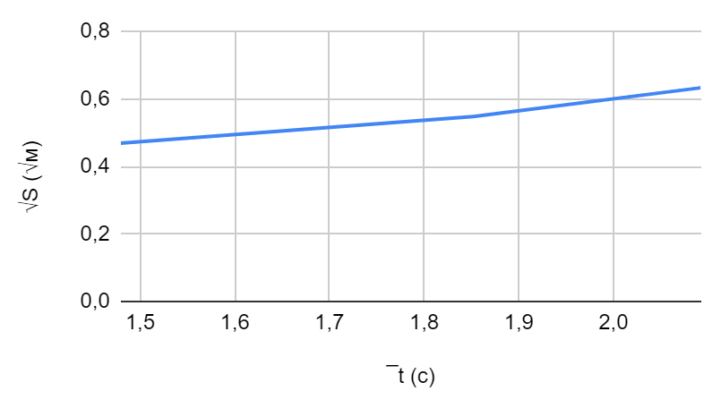
Кольцо №1 Таблица 2.2
№ п.п | S м | t с | ¯t с | a м/с^2 | J_эксп кг∙м^2 | m = | 0.42 | √S = f(¯t) (√м) | ¯t (c) | k = | 0.305
1 | 0.22 | 1.569 | 1.48 | 0.18605 | 0.00054 |  |  | 0.46904157598 | 1.4796666667 | k_1 = | 0.31699137823
2 |  | 1.469
3 |  | 1.401
1 | 0.3 | 1.917 | 1.852 |  |  |  |  | 0.54772255751 | 1.852 | k_2 = | 0.29574652133
2 |  | 1.784
3 |  | 1.851
1 | 0.4 | 2.069 | 2.092 |  |  |  |  | 0.63245553203 | 2.092 | k_3 = | 0.30232100002
2 |  | 2.125
3 |  | 2.082
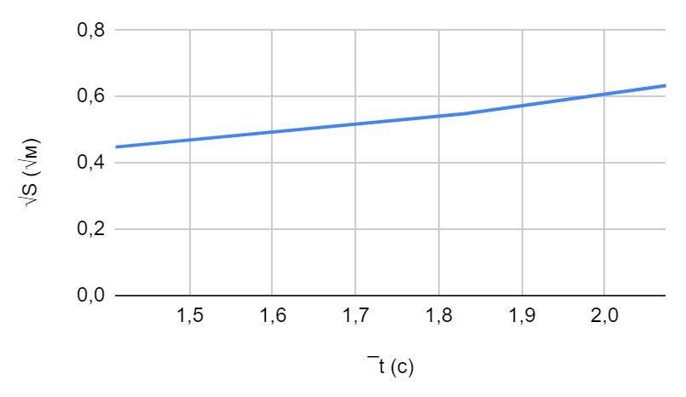
 |  |  |  |  |  | r = | 0.005
Кольцо №2 Таблица 2.3
№ п.п | S м | t с | ¯t с | a м/с^2 | J_эксп кг∙м^2 | m = | 0.316 | √S=f(¯t) (√м) | ¯t (c) | k= | 0.307
1 | 0.2 | 1.419 | 1.411 | 0.188498 | 0.0004 |  |  | 0.4472135955 | 1.4106666667 | k_1 = | 0.31702287016
2 |  | 1.434
3 |  | 1.379
1 | 0.3 | 1.794 | 1.831 |  |  |  |  | 0.54772255751 | 1.8313333333 | k_2 = | 0.29908403213
2 |  | 1.831
3 |  | 1.869
1 | 0.4 | 2.061 | 2.074 |  |  |  |  | 0.63245553203 | 2.074 | k_3 = | 0.30494480812
2 |  | 2.089
3 |  | 2.072

